2-1. 전선
 |  |  |  |  | ● 동력설비리스트 Json
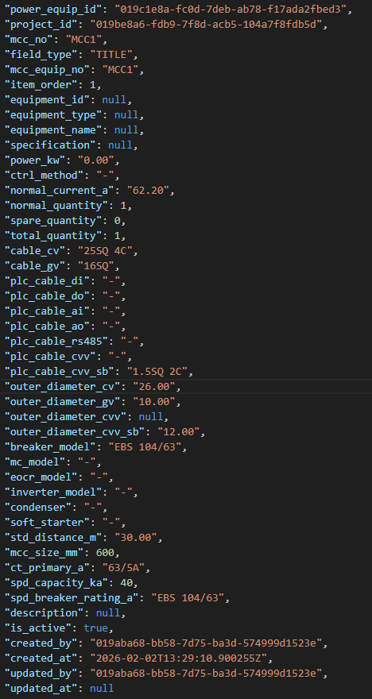
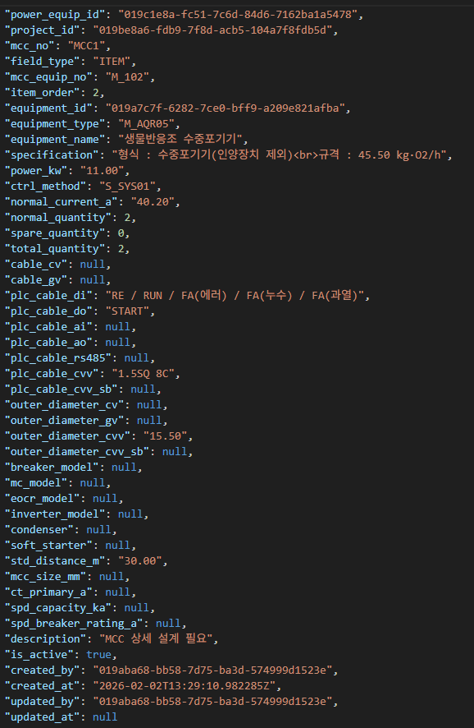
 |  |  |  |  | ※ 내용
 |  |  |  |  | 1) 전선의 해당하는 내용은 다음과 같음
 |  |  |  |  | → 모든 기계들에 있는 내용이며, 값이 없을 수 있음

 |  |  |  |  |  |  | 전기카탈로그(DB)
 |  |  |  |  | Code | Value | equipment_type
 |  |  |  |  | cable_cv | 25SQ 4C | E_CAB01
 |  |  |  |  | cable_gv | 16SQ | E_CAB03
 |  |  |  |  | plc_cable_cvv |  | E_CAB0201
 |  |  |  |  | plc_cable_cvv_sb | 1.5SQ 2C | E_CAB0202

 |  |  |  |  | 2) Value에 해당하는 내용은 다음과 같음

 |  |  |  |  |  | 전기카탈로그(DB)
 |  |  |  |  | 항목 | column | 비고
 |  |  |  |  | SQ | i_crosssection_mm2 | 단면적(㎟)
 |  |  |  |  | C | i_core_c_NONE | 코어(C)

 |  |  |  |  | 예시) cable_cv : 25SQ 4C
 |  |  |  |  | equipment_type | E_CAB01
 |  |  |  |  | i_crosssection_mm2 | 25
 |  |  |  |  | i_core_c_NONE | 4

 |  |  |  |  | E_CAB01_VM_0000_25_4 산정

Item | Specification | Quantity | Unit | 장비코드 (equipment_code)

■ 전기설비 배관 배선 공사 |  |  |  |  | 3) 전선은 수량과 길이가 있으며 해당 내용은 다음과 같음
0.6/1kV 난연 전력 케이블(F-CV) | 4C 25㎟ | 30 | M | E_CAB01_VM_0000_25_4 | → 모든 전선에 할당되는 내용
0.6/1kV 난연 전력 케이블(F-CV) | 4C 6㎟ | 210 | M | E_CAB01_VM_0000_6_4 | Code | Value | 비고
0.6/1kV 난연 전력 케이블(F-CV) | 4C 4㎟ | 485 | M | E_CAB01_VM_0000_4_4 | total_quantity | 1 | 수량
0.6/1kV 난연 전력 케이블(F-CV) | 3C 4㎟ | 1,095 | M | E_CAB01_VM_0000_4_3 | std_distance_m | 30 | 길이
0.6/1kV 난연 전력 케이블(F-CV) | 3C 2.5㎟ | 390 | M | E_CAB01_VM_0000_2.5_3
0.6/1kV 트레이용 절연난연 제어용케이블(F-CVV) | 12C 1.5㎟ | 1,040 | M | E_CAB0201_VM_0000_1.5_12 | 4) 추가적으로 확인이 필요한 부분
0.6/1kV 트레이용 절연난연 제어용케이블(F-CVV) | 10C 1.5㎟ | 170 | M | E_CAB0201_VM_0000_1.5_10 | → 모든 전선에 할당되는 내용
0.6/1kV 트레이용 절연난연 제어용케이블(F-CVV) | 8C 1.5㎟ | 605 | M | E_CAB0201_VM_0000_1.5_8 | Code | Value | 비고
0.6/1kV 트레이용 절연난연 제어용케이블(F-CVV) | 6C 1.5㎟ | 545 | M | E_CAB0201_VM_0000_1.5_6 | field_type | TITLE | MCC / 기계인지 구분 |  | TITLE | MCC
0.6/1kV 트레이용 절연난연 제어용케이블(F-CVV) | 5C 1.5㎟ | 555 | M | E_CAB0201_VM_0000_1.5_5 |  |  |  |  | ITEM | 기계
0.6/3kV 트레이용 제어용케이블(F-CVV-SB) | 12C 1.5㎟ | 60 | M | E_CAB0202_VM_0000_1.5_12 | 5) 결과적으로 아래와 같은 형태로 도출됨
0.6/3kV 트레이용 제어용케이블(F-CVV-SB) | 4C 1.5㎟ | 790 | M | E_CAB0202_VM_0000_1.5_4 | ① 1번째(기계) 파이썬 기준 생성되는 형태
0.6/3kV 트레이용 제어용케이블(F-CVV-SB) | 2C 1.5㎟ | 30 | M | E_CAB0202_VM_0000_1.5_2 | field_type | equipment_code | 수량 | 길이
난연 비닐 절연 접지용전선(F-GV) | 0.6/1kV 16㎟ | 30 | M | E_CAB03_VM_0000_16 | TITLE | E_CAB01_VM_0000_25_4 | 1 | 30
난연 비닐 절연 접지용전선(F-GV) | 0.6/1kV 6㎟ | 210 | M | E_CAB03_VM_0000_6 | TITLE | E_CAB0202_VM_0000_1.5_2 | 1 | 30
난연 비닐 절연 접지용전선(F-GV) | 0.6/1kV 4㎟ | 2,595 | M | E_CAB03_VM_0000_4 | TITLE | E_CAB03_VM_0000_16 | 1 | 30
난연 비닐 절연 접지용전선(F-GV) | 0.6/1kV 2.5㎟ | 390 | M | E_CAB03_VM_0000_2.5
 |  |  |  |  | ② 2번째(기계) 파이썬 기준 생성되는 형태
 |  |  |  |  | field_type | equipment_code | 수량 | 길이
 |  |  |  |  | ITEM | E_CAB0201_VM_0000_1.5_8 | 2 | 30

 |  |  |  |  | 6) 이때, 왼쪽 내역서 상에 Quantity는 수량과 길이를 곱한 값을 사용
 |  |  |  |  | → Item 및 specification은 아래와 같이 존재

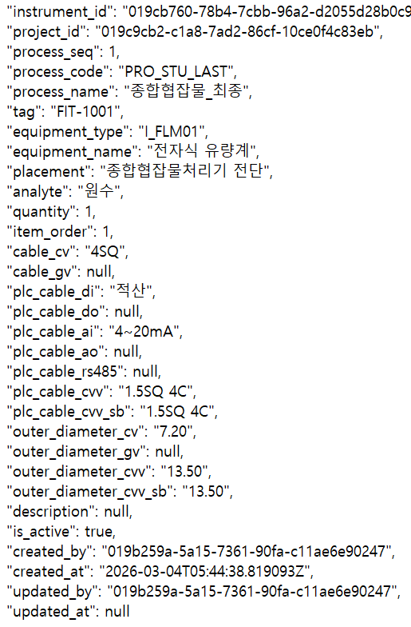
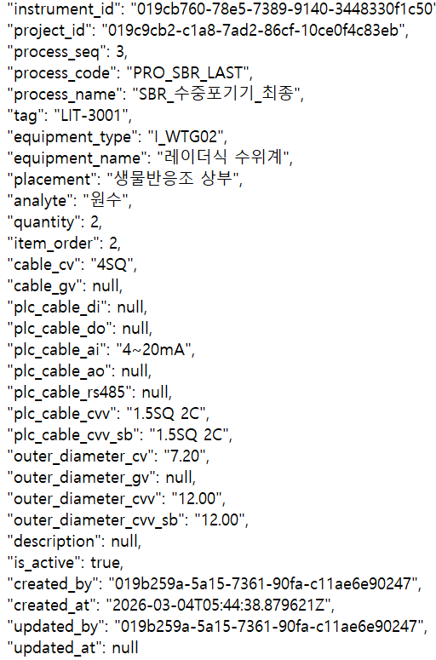
 |  |  |  |  | ● 계측기리스트 API 및 PID json

 |  |  |  |  | ※ 내용
 |  |  |  |  | 1) 전선의 해당하는 내용은 다음과 같음 (동력설비리스트와 동일함)
 |  |  |  |  | → 모든 기계들에 있는 내용이며, 값이 없을 수 있음

 |  |  |  |  |  |  | 전기카탈로그(DB)
 |  |  |  |  | Code | Value | equipment_type
 |  |  |  |  | cable_cv | 25SQ 4C | E_CAB01
 |  |  |  |  | cable_gv | 16SQ | E_CAB03
 |  |  |  |  | plc_cable_cvv |  | E_CAB0201
 |  |  |  |  | plc_cable_cvv_sb | 1.5SQ 2C | E_CAB0202

 |  |  |  |  | 2) Value에 해당하는 내용은 다음과 같음

 |  |  |  |  |  | 전기카탈로그(DB)
 |  |  |  |  | 항목 | column | 비고
 |  |  |  |  | SQ | i_crosssection_mm2 | 단면적(㎟)
 |  |  |  |  | C | i_core_c_NONE | 코어(C)

 |  |  |  |  | 3) 전선은 수량과 길이가 있으며 해당 내용은 다음과 같음
 |  |  |  |  | → 단, 위(동력설비리스트)와 다른점은 길이는 30으로 고정되어 있음 (json 파일 내 항목 없음)
 |  |  |  |  | → 또한, 코드 상에 차이가 있음 (total_quantity → quantity)
 |  |  |  |  | → 계측기 전선들의 길이는 30m로 고정
 |  |  |  |  | Code | Value | 비고
 |  |  |  |  | quantity | 1 | 수량
 |  |  |  |  | 없음 | 30 | 길이 (고정)

 |  |  |  |  | 4) 추가적으로 확인이 필요한 부분
 |  |  |  |  | → 동력설비리스트와 차이점으로 계측기는 field_type이 없음
 |  |  |  |  | → 모든 계측기는 field_type은 INSTRUMENT로 고정
 |  |  |  |  | Code | Value | 비고
 |  |  |  |  | field_type | INSTRUMENT

 |  |  |  |  | 5) 결과적으로 아래와 같은 형태로 도출됨
 |  |  |  |  | ① 1번째(기계) 파이썬 기준 생성되는 형태
 |  |  |  |  | field_type | equipment_code | 수량 | 길이
 |  |  |  |  | INSTRUMENT | E_CAB01_VM_0000_2.5_4 | 1 | 30
 |  |  |  |  | INSTRUMENT | E_CAB0202_VM_0000_1.5_4 | 1 | 30
 |  |  |  |  | INSTRUMENT | E_CAB0202_VM_0000_1.5_4 | 1 | 30
 |  |  |  |  | INSTRUMENT | E_CAB03_VM_0000_4 | 1 | 30

 |  |  |  |  | ② 2번째(기계) 파이썬 기준 생성되는 형태
 |  |  |  |  | field_type | equipment_code | 수량 | 길이
 |  |  |  |  | ITEM | E_CAB0201_VM_0000_1.5_8 | 2 | 30

2-2. 전선관(신규)
동력설비리스트 API
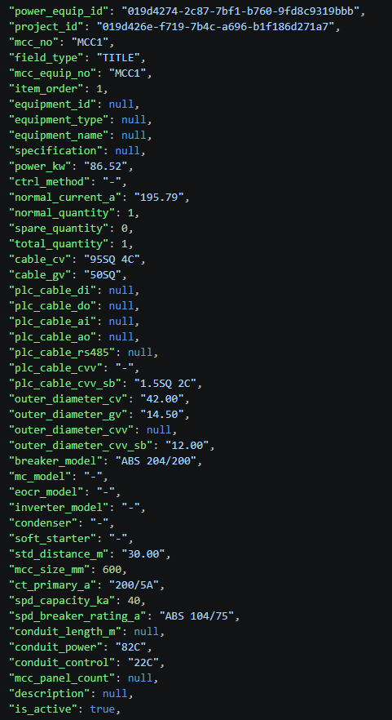
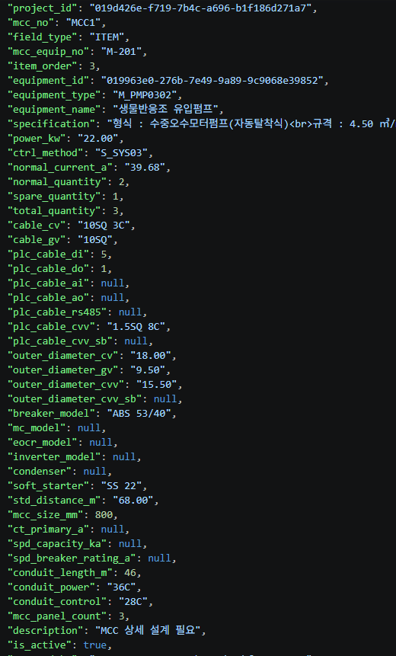
 |  |  |  |  | ※ 전선관은 동력설비리스트 API 및 계측리스트 API 조회!!

 |  |  |  |  |  | ※ 내용
 |  |  |  |  |  | 1) 전선관은 기본적으로 동력설비리스트 API 및 계측기리스트 API를 조회한다.

 |  |  |  |  |  | 2) 조회하는 내용은 다음과 같이 구분됩니다.
 |  |  |  |  |  | ① 동력설비리스트 API
 |  |  |  |  |  | → "conduit_length_m", "conduit_power", "conduit_control" 3가지 입니다.

 |  |  |  |  |  | ② 계측기리스트 API
 |  |  |  |  |  | → "conduit_power", "conduit_control" 2가지 입니다.

 |  |  |  |  |  | ※ 즉, 계측기리스트 API에는 "conduit_length_m"가 없습니다!!

 |  |  |  |  |  | 3) 동력설비리스트 API를 통한 전선관 산출
 |  |  |  |  |  | 3-1) 코드 생성
 |  |  |  |  |  | → 동력설비리스트 API의 "conduit_power"와 "conduit_control"의 Value 값을 확인합니다.
 |  |  |  |  |  | → Value 값은 82C, 22C, 28C와 같이 숫자와 C가 조합된 형태입니다.
 |  |  |  |  |  | → C의 앞의 숫자인 82, 22, 28과 같은 Value 값을 기준으로 전기 카탈로그를 조회하게 됩니다.
 |  |  |  |  |  | → 이때, "equipment_type"은 E_CON0101로 고정값을 사용합니다.

 |  |  |  |  |  | → 동력설비리스트 API 기준 맨 왼쪽 이미지 기준으로 봤을 때, E_CON0101_VM_0000_82와 E_CON0101_VM_0000_22의 값이 조회됩니다.

 |  |  |  |  |  | 3-2) 수량 산출
 |  |  |  |  |  | → 산출된 각각의 전선관에 대한 수량은 "conduit_length_m"의 Value 값을 기준으로 결정됩니다.
 |  |  |  |  |  | ① "conduit_length_m"의 Value 값이 없을 경우,
 |  |  |  |  |  | → 이때는 default 값으로 수량 10을 고정으로 사용하면 됩니다.

 |  |  |  |  |  | ② "conduit_length_m"의 Value 값이 있을 경우,
 |  |  |  |  |  | → 각각의 전선관이 "conduit_length_m"의 Value 값을 수량으로 갖습니다.

계측기리스트 API
→ 신규자료 전달받지 못해서 이전에 조회한 API 기준의 이미지!!! |  |  |  |  |  | 4) 계측기리스트 API를 통한 전선관 산출
 |  |  |  |  |  | 4-1) 코드 생성 (3-1과 동일)
 |  |  |  |  |  | → 계측기리스트 API의 "conduit_power"와 "conduit_control"의 Value 값을 확인합니다.
 |  |  |  |  |  | → Value 값은 82C, 22C, 28C와 같이 숫자와 C가 조합된 형태입니다.
 |  |  |  |  |  | → C의 앞의 숫자인 82, 22, 28과 같은 Value 값을 기준으로 전기 카탈로그를 조회하게 됩니다.
 |  |  |  |  |  | → 이때, "equipment_type"은 E_CON0101로 고정값을 사용합니다.

 |  |  |  |  |  | 4-2) 수량 산출
 |  |  |  |  |  | → 계측기리스트의 경우, "conduit_length_m"의 Value 값이 없으므로 default 값으로 수량 10을 고정으로 사용합니다.

 |  |  |  |  |  | 5) 산출된 코드 및 수량 값에 대해 동일한 항목들에 대해 묶으면 83~88행과 같이 내역서가 산출됩니다.

Item | Specification | Quantity | Unit | 장비코드 (equipment_code)

■ 전기설비 배관 배선 공사
강제 전선관 | 70mm | 36 | M | E_CON0101_VM_0000_70
강제 전선관 | 54mm | 72 | M | E_CON0101_VM_0000_54
강제 전선관 | 36mm | 24 | M | E_CON0101_VM_0000_36
강제 전선관 | 28mm | 826 | M | E_CON0101_VM_0000_28
강제 전선관 | 22mm | 516 | M | E_CON0101_VM_0000_22
강제 전선관 | 16mm | 462 | M | E_CON0101_VM_0000_16

2-5. 전동기제어반(수정보완)
 |  |  |  |  |  | ※ 전동기반 구매 및 설치 vs 제어시스템(전동기제어반) 인지 구분 하시면 좋을 것 같습니다!!!
 |  |  |  |  | 신규 | ※ 내용
 |  |  |  |  | 신규 | 1) 우선적으로 "mcc_no"의 Value 값을 조회한다. 이때, 중복된 값이 검색될 것이며 한가지만 사용한다.
 |  |  |  |  | 신규 | → MCC1이 여러 개 검색될 것이며, MCC2도 여러 개가 검색될 것입니다. 이때, 중복은 제거하여 MCC1과 MCC2 한개씩 사용한다.
 |  |  |  |  | 신규 | → 이떄, "mcc_no"의 Value 값에 해당하는 내용을 내역서에 Item으로 기입한다.
 |  |  |  |  | 신규 | (44행과 같이 Item에 대한 명칭이 Value 값인 "MCC1"이 기입)
 |  |  |  |  | 신규
 |  |  |  |  | 신규 | 이때, MCC에 대한 수량은 신규로 추가된 "mcc_panel_count"의 Value 값을 기입한다.
 |  |  |  |  | 신규 | → 중복된 내용들에 대한 "mcc_panel_count"의 Value 값은 전부 동일함.
 |  |  |  |  | 신규
 |  |  |  |  | 신규 | 2) MCC 들에 대한 "equipment_code"는 "E_EET0103_VM_0000"을 고정으로 사용한다.
 |  |  |  |  | 신규 | → 아래 카탈로그 예시 확인
 |  |  |  |  | 신규
 |  |  |  |  | 신규
 |  |  |  |  | 신규
 |  |  |  |  | 신규
 |  |  |  |  | 신규
 |  |  |  |  | 신규
 |  |  |  |  | 신규
 |  |  |  |  | 신규
 |  |  |  |  | 신규 | 2-1) 이와 함께, Name Plate에 대한 항목을 추가한다. Name Plate의 "equipment_code"는 "E_EET0118_VM_0000_500" 고정값을 사용한다.
 |  |  |  |  | 신규 | → 수량은 MCC의 수량이 값을 사용하지 않으며, 추가된 개수를 사용한다.
 |  |  |  |  | 신규 | (66행과 같이 MCC1, MCC2개가 추가되었으므로 2개의 수량을 사용한다.)

 |  |  |  |  |  | 3) "제어시스템 (전동기제어반)" 중 "MCCB" 산출의 경우, "breaker_model"와 "spd_breaker_rating_a"의 Value를 확인 (ITEM 및 TITLE 모두 해당)
 |  |  |  |  |  | → "breaker_model" 및 "spd_breaker_rating_a"가 동시에 존재할 수 있으며, 모두 산출
 |  |  |  |  |  | → 카탈로그 조회방식은 아래와 같음

 |  |  |  |  |  | 예시) EBS 104/63
 |  |  |  |  |  | → 다음과 같이 빨간색으로 표시된 항목들을 바탕으로 조회가 필요함

 |  |  |  |  |  | 1) EBS
 |  |  |  |  |  | → 장비유형에 해당하는 내용이며, 2가지가 있음
 |  |  |  |  |  | 전기카탈로그
 |  |  |  |  |  | equipment_type | Value
 |  |  |  |  |  | E_VCB0201 | ABS
 |  |  |  |  |  | E_VCB0202 | EBS

 |  |  |  |  |  | 2) 슬래시 앞에 숫자 중 끝자리
 |  |  |  |  |  | → 코어수를 나타내는 내용이며, i_core_c_NONE 컬럼을 사용함
Item | Specification | Quantity | Unit | 장비코드 (equipment_code)
 |  |  |  |  |  | 3) 슬래시 뒤에 숫자
■ 전동기반 구매 및 설치 |  |  |  |  |  | → 정격전류를 나타내는 내용이며, i_rated_current_A 임
MCC1 | 600*2350*600 2.3T | 5 | 면 | E_EET0103_VM_0000
MCC2 | 600*2350*600 2.3T | 5 | 면 | E_EET0103_VM_0000 |  | 따라서, EBS 104/63의 경우,

■ 제어시스템 (전동기제어반) |  |  |  |  |  | 전기카탈로그 컬럼 | 값
MCCB | ABS 125AF/100AT 4P | 2 | EA | E_VCB0201_VM_LS_ELC_100_125_4 |  | equipmenet_type | E_VCB0202
MCCB | ABS 125AF/75AT 4P | 2 | EA | E_VCB0201_VM_LS_ELC_75_125_4 |  | i_rated_current_A | 63
MCCB | ABS 30AF/20AT 3P | 31 | EA | E_VCB0201_VM_LS_ELC_20_30_3 |  | i_core_c_NONE | 4
MCCB | EBS 30AF/20AT 4P | 16 | EA | E_VCB0202_VM_LS_ELC_20_30_4
 |  |  |  |  |  | 다른 예시로, ABS 33/15의 경우,
SPD | SP C TT 275 FM | 2 | EA | E_EET0107_VM_0000
 |  |  |  |  |  | 전기카탈로그 컬럼 | 값
CONDENSER | 7.5uF | 2 | EA | E_CPC0201_VM_0000_7.5_440 |  | equipmenet_type | E_VCB0201
 |  |  |  |  |  | i_rated_current_A | 15
CT | 75/5A | 3 | EA | E_ITR0101_VM_0000_75 |  | i_core_c_NONE | 3
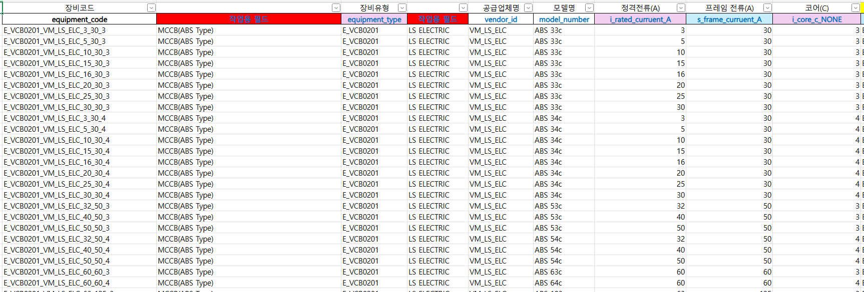
CT | 100/5A | 3 | EA | E_ITR0101_VM_0000_100

MC | MC-9A | 17 | EA | E_DCN0101_VM_LS_ELC_4
DMPR | DMP06i-TZ | 17 | EA | E_EET0109_VM_0000

INVERTER | LSLV0008G100-4 | 12 | EA | E_POW0102_VM_LS_ELC_0.75
INVERTER | LSLV0004G100-4 | 2 | EA | E_POW0102_VM_LS_ELC_0.4

NAME PLATE | 500*500 | 2 | EA | E_EET0118_VM_0000_500

RELAY & SOCKET | MY4N | 93 | EA | E_EET0116_VM_0000
CABLE | KIV 6SQ | 80 | M | E_CAB04_VM_0000_6
CABLE | KIV 4SQ | 1,197 | M | E_CAB04_VM_0000_4
PVC DUCT | 40X40 | 8 | EA | E_EET0117_VM_0000_40
NAME PLATE | 70*16 | 31 | EA | E_EET0118_VM_0000_70

 |  |  |  |  |  | ※ 추가) 전기카탈로그 중 모델명 model_number로 조회가능하다면, 기존 전기카탈로그 내 모델명을 수정하여 매칭하는 방법도 가능할 것으로 보임

 |  |  |  |  |  | 4) "제어시스템 (전동기제어반)" 중 "MCCB"의 수량의 경우, "total_quantity"의 값을 확인
 |  |  |  |  |  | → 차단기 선정 후 수량을 "total_quantity"의 Value를 적용
 |  |  |  |  |  | → Item, Specification, Unit 등은 전기카탈로그(DB)에서 참조

 |  |  |  |  |  | 5) "제어시스템 (전동기제어반)" 중 "SPD" 산출의 경우, "spd_capacity_ka"의 Value를 확인
 |  |  |  |  |  | → Value가 있으면, equipment_code를 "E_EET0107_VM_0000"를 고정 생성
 |  |  |  |  |  | → Value가 없으면, equipment_code가 없음

 |  |  |  |  |  | 6) "제어시스템 (전동기제어반)" 중 "SPD" 수량의 경우, "total_quantity"의 값을 확인

 |  |  |  |  |  | 7) "제어시스템 (전동기제어반)" 중 "CT" 산출의 경우, "ct_primary_a"의 값을 확인
 |  |  |  |  |  | → 해당 값 중 단위(/5A)를 제외한 앞의 값을 사용하여, 전기카탈로그(DB) 검색
 |  |  |  |  |  | → 63/5A의 경우, 단위(/5A)를 제외한 63의 값을 사용
 |  |  |  |  |  | → 검색할 값은 전기카탈로그(DB) 중 "i_rated_curruent_A" 값을 검색 (검색할 값보다 큰 숫자 선택)
 |  |  |  |  |  | → equipment_type의 경우 "E_ITR0101"를 사용하여 검색

 |  |  |  |  |  | 8) "제어시스템 (전동기제어반)" 중 "CT" 수량의 경우, "total_quantity"의 값을 확인
 |  |  |  |  |  | → "total_quantity"의 Value 값의 3배 사용
 |  |  |  |  |  | → 예시로) "total_quantity"가 1일 경우, "CT"의 수량은 3

 |  |  |  |  |  | 9) "제어시스템 (전동기제어반)" 중 "MC", "DMPR", "INVERTER", "SOFT STARTER" 산출의 경우, 다음과 같이 확인
 |  |  |  |  |  | → "MC"의 경우, "mc_model"을 확인하며 전기카탈로그(DB)에서 "model_number" 조회, 수량은 "total_quantity"와 동일
 |  |  |  |  |  | → "DMPR"의 경우, "eocr_model"을 확인하며 전기카탈로그(DB)에서 "model_number" 조회, 수량은 "total_quantity"와 동일
 |  |  |  |  |  | → "INVERTER"의 경우, "inverter_model"을 확인하며 전기카탈로그(DB)에서 "model_number" 조회, 수량은 "total_quantity"와 동일
 |  |  |  |  |  | → "SOFT STARTER"의 경우, "soft_starter"을 확인하며 전기카탈로그(DB)에서 "model_number" 조회, 수량은 "total_quantity"와 동일

 |  |  |  |  |  |  |  | 전기카탈로그(DB)
 |  |  |  |  |  | Code | Value | equipment_type
 |  |  |  |  |  | mc_model | MC-9A | E_DCN0101
 |  |  |  |  |  | eocr_model | DMP06i-TZ | E_EET0109
 |  |  |  |  |  | inverter_model | G100 11 | E_POW0102
 |  |  |  |  |  | soft_starter | SS 22 | E_POW03

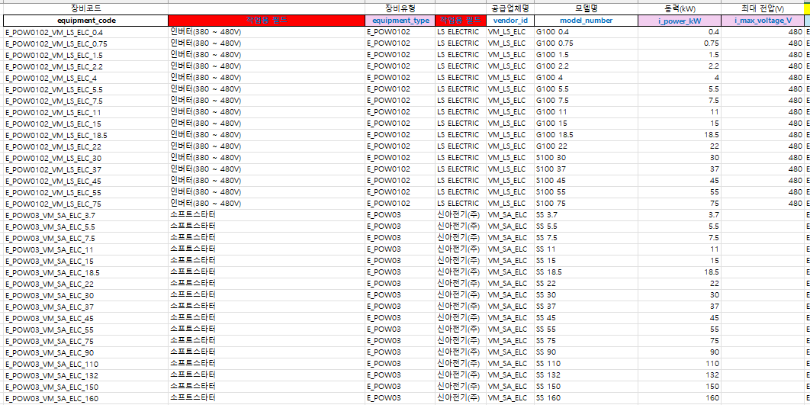

 |  |  |  |  |  | 10) "제어시스템 (전동기제어반)" 중 "CONDENSER"의 산출의 경우, "condenser"의 값을 확인
 |  |  |  |  |  | → "condenser"의 Value와 전기카탈로그(DB)의 "i_microfarad_mcf"의 값을 통해 결정
 |  |  |  |  |  | → "CONDENSER"의 경우, "equipment_type"은 "E_CPC0201"를 갖음
 |  |  |  |  |  | → 수량은 "total_quantity"와 동일

위와 동일한 파일

 |  |  |  |  | 신규 | 11) A열 중 68~72행 산출에 관련된 내용
 |  |  |  |  | 신규 | → RELAY & SOCKET, CABLE, PVC DUCT 및 NAME PLATE 산출에 관련된 내용입니다.
 |  |  |  |  | 신규
 |  |  |  |  | 신규 | 11-1) 기본 사항
 |  |  |  |  | 신규 | → 모든 "mcc_no"와 "field_type" 및 "cable_cv"의 Value 값을 확인합니다.
 |  |  |  |  | 신규 | → 이때, "cable_cv"의 Value 값의 경우, SQ 앞에 있는 값을 사용합니다.
 |  |  |  |  | 신규 | → 예시로 95SQ 4C라면, 95 값을 사용합니다.
 |  |  |  |  | 신규 | → 그러면 아래와 같은 형태로 검색됩니다.
 |  |  |  |  | 신규
 |  |  |  |  | 신규 | mcc_no | field_type | cable_cv
 |  |  |  |  | 신규 | MCC1 | TITLE | 95
 |  |  |  |  | 신규 | MCC1 | ITEM | 10
 |  |  |  |  | 신규
 |  |  |  |  | 신규 | → 이와 함께 모든 "ctrl_method"와 관련된 내용을 확인합니다.
 |  |  |  |  | 신규 | → 나올 수 있는 모든 항목은 다음과 같습니다. (없을 수도 있습니다.)
 |  |  |  |  | 신규
 |  |  |  |  | 신규 | ctrl_method
 |  |  |  |  | 신규 | S_SYS01 |  |  | 직입
 |  |  |  |  | 신규 | S_SYS02 |  |  | 인버터
 |  |  |  |  | 신규 | S_SYS03 |  |  | 소프트스타터
 |  |  |  |  | 신규 | S_SYS04 |  |  | MOP
 |  |  |  |  | 신규
 |  |  |  |  | 신규 | → 이때, 수량은 "total_quantity"의 Value 값입니다.
 |  |  |  |  | 신규 | → 결국 아래와 같은 예시와 같은 형태가 됩니다.
 |  |  |  |  | 신규
 |  |  |  |  | 신규 | mcc_no | field_type | cable_cv | ctrl_method | total_quantity
 |  |  |  |  | 신규 | MCC1 | TITLE | 95 | - | 1
 |  |  |  |  | 신규 | MCC1 | ITEM | 10 | S_SYS03 | 3
 |  |  |  |  | 신규 | MCC2 | TITLE | 50 | - | 1 | 216행부터 예시를 위해 임의 값을 입력하였습니다.
 |  |  |  |  | 신규 | MCC2 | ITEM | 10 | S_SYS01 | 2
 |  |  |  |  | 신규 | MCC2 | ITEM | 6 | S_SYS02 | 2
 |  |  |  |  | 신규 | MCC2 | ITEM | 6 | S_SYS03 | 2
 |  |  |  |  | 신규 | MCC2 | ITEM | 4 | S_SYS04 | 2
 |  |  |  |  | 신규
 |  |  |  |  | 신규 | → 이후 RELAY & SOCKET, CABLE, PVC DUCT 및 NAME PLATE 산출과 관련하여 위의 예시를 바탕으로 설명드리겠습니다.
 |  |  |  |  | 신규
 |  |  |  |  | 신규 | 11-2) RELAY & SOCKET 산출
 |  |  |  |  | 신규 | → RELAY & SOCKET의 경우, "ctrl_method" 및 "total_quantity"를 사용합니다.
 |  |  |  |  | 신규 | → 이때, RELAY & SOCKEY 수량은 "ctrl_method"의 Value 값 중 S_SYS01, S_SYS02 및 S_SYS03의 'total_quantity"의 Value 값의 3배를 사용합니다. (S_SYS04는 제외!!!)
 |  |  |  |  | 신규
 |  |  |  |  | 신규 | ctrl_method | total_quantity | RELAY & SOCKET 수량
 |  |  |  |  | 신규 | S_SYS01 | 1 | 3
 |  |  |  |  | 신규 | S_SYS02 | 1 | 3
 |  |  |  |  | 신규 | S_SYS03 | 1 | 3
 |  |  |  |  | 신규 | S_SYS04 | 1 | 0
 |  |  |  |  | 신규
 |  |  |  |  | 신규 | → 또한 equipment_code는 E_EET0116_VM_0000 고정값을 사용합니다
 |  |  |  |  | 신규 | → 위의 213행에 있는 예시를 기준으로 봤을 떄, 아래와 같이 수량이 산출됩니다.
 |  |  |  |  | 신규
 |  |  |  |  | 신규 | ctrl_method | total_quantity | RELAY & SOCKET 수량
 |  |  |  |  | 신규 | - | 1
 |  |  |  |  | 신규 | S_SYS03 | 3 | 9
 |  |  |  |  | 신규 | - | 1
 |  |  |  |  | 신규 | S_SYS01 | 2 | 6
 |  |  |  |  | 신규 | S_SYS02 | 2 | 6
 |  |  |  |  | 신규 | S_SYS03 | 2 | 6
 |  |  |  |  | 신규 | S_SYS04 | 2 | 0
 |  |  |  |  | 신규
 |  |  |  |  | 신규 | 11-3) Item 명칭은 CABLE로 동일하지만, MAIN CALBE과 SUB CABLE이 있습니다.
 |  |  |  |  | 신규 | ① MAIN CABLE 산출 (ITEM CABLE)
 |  |  |  |  | 신규 | → "mcc_no", "field_type", "cable_cv", "ctrl_method" 및 "total_quantity" 전체를 사용합니다.
 |  |  |  |  | 신규 | → MAIN CABLE의 종류는 TITLE 개수에 따라 결정됩니다.
 |  |  |  |  | 신규 | → 또한, MAIN CABLE의 equipment_tpye은 "E_CAB04" 고정값을 갖습니다.
 |  |  |  |  | 신규 | → 전기카탈로그 조회를 위한 컬럼은 카탈로그에서 "i_crossection_mm"이며, Value 값은 "field_type"의 Value 값이 "TITLE"을 갖는 "cable_cv" 값 입니다.
 |  |  |  |  | 신규 | → 213행에 있는 예시를 기준으로 봤을 때, 아래와 같이 정리됩니다.
 |  |  |  |  | 신규
 |  |  |  |  | 신규 | mcc_no | field_type | cable_cv
 |  |  |  |  | 신규 | MCC1 | TITLE | 95
 |  |  |  |  | 신규 | MCC2 | TITLE | 50
 |  |  |  |  | 신규
 |  |  |  |  | 신규 | → 위와 같은 내용으로 아래와 같이 카탈로그에서 조회하면 코드가 생성됩니다.
 |  |  |  |  | 신규
 |  |  |  |  | 신규
 |  |  |  |  | 신규
 |  |  |  |  | 신규
 |  |  |  |  | 신규
 |  |  |  |  | 신규
 |  |  |  |  | 신규
 |  |  |  |  | 신규
 |  |  |  |  | 신규
 |  |  |  |  | 신규
 |  |  |  |  | 신규
 |  |  |  |  | 신규
 |  |  |  |  | 신규
 |  |  |  |  | 신규
 |  |  |  |  | 신규
 |  |  |  |  | 신규
 |  |  |  |  | 신규
 |  |  |  |  | 신규
 |  |  |  |  | 신규
 |  |  |  |  | 신규 | → 예시 기준으로 봤을 때, E_CAB04_VM_0000_95와 E_CAB04_VM_0000_50이라는 전선이 결정됩니다.
 |  |  |  |  | 신규 | → 이때, 중요한 점은 "mcc_no"에 따라 구분되어야합니다.
 |  |  |  |  | 신규
 |  |  |  |  | 신규 | mcc_no | equipment_code
 |  |  |  |  | 신규 | MCC1 | E_CAB04_VM_0000_95
 |  |  |  |  | 신규 | MCC2 | E_CAB04_VM_0000_50
 |  |  |  |  | 신규
 |  |  |  |  | 신규 | → 수량의 경우, "mcc_no"의 Value 값이 동일한 항목끼리 묶어서 산출하게 됩니다.
 |  |  |  |  | 신규 | → "mcc_no"의 Value 값이 같은 항목끼리 묶어서 아래와 같은 구조로 적용됩니다.
 |  |  |  |  | 신규
 |  |  |  |  | 신규 | ctrl_method | 수량
 |  |  |  |  | 신규 | S_SYS01 | 10
 |  |  |  |  | 신규 | S_SYS02 | 10
 |  |  |  |  | 신규 | S_SYS03 | 10
 |  |  |  |  | 신규 | S_SYS04 | 10
 |  |  |  |  | 신규
 |  |  |  |  | 신규 | → 213행에 있는 예시를 기준으로 봤을 때,
 |  |  |  |  | 신규
 |  |  |  |  | 신규 | mcc_no | field_type | cable_cv | ctrl_method | total_quantity | 수량
 |  |  |  |  | 신규 | MCC1 | TITLE | 95 | - | 1
 |  |  |  |  | 신규 | MCC1 | ITEM | 10 | S_SYS03 | 3 | 10
 |  |  |  |  | 신규
 |  |  |  |  | 신규 | ※ "mcc_no" 값이 MCC1인 경우, equipment_code는 E_CAB04_VM_0000_95을 갖으며,
 |  |  |  |  | 신규 | 수량은 "total_quantity"와 수량의 합산한 값을 사용합니다.
 |  |  |  |  | 신규
 |  |  |  |  | 신규 | 즉, 1*0 + 3*10 = 30 이 수량값이 됩니다.
 |  |  |  |  | 신규
 |  |  |  |  | 신규
 |  |  |  |  | 신규
 |  |  |  |  | 신규 | mcc_no | field_type | cable_cv | ctrl_method | total_quantity | 수량
 |  |  |  |  | 신규 | MCC2 | TITLE | 50 | - | 1
 |  |  |  |  | 신규 | MCC2 | ITEM | 10 | S_SYS01 | 2 | 10
 |  |  |  |  | 신규 | MCC2 | ITEM | 6 | S_SYS02 | 2 | 10
 |  |  |  |  | 신규 | MCC2 | ITEM | 6 | S_SYS03 | 2 | 10
 |  |  |  |  | 신규 | MCC2 | ITEM | 4 | S_SYS04 | 2 | 10
 |  |  |  |  | 신규
 |  |  |  |  | 신규 | ※ "mcc_no" 값이 MCC2인 경우, equipment_code는 E_CAB04_VM_0000_50을 갖으며,
 |  |  |  |  | 신규 | 수량은 "total_quantity"와 수량의 합산한 값을 사용합니다.
 |  |  |  |  | 신규
 |  |  |  |  | 신규 | 즉, 1*0 + 2*10 + 2*10 + 2*10 + 2*10 = 80 이 수량값이 됩니다.
 |  |  |  |  | 신규
 |  |  |  |  | 신규 | ② SUB CABLE 산출 (ITEM CABLE)
 |  |  |  |  | 신규 | → "cable_cv", "ctrl_method" 및 "total_quantity" 전체를 사용합니다.
 |  |  |  |  | 신규 | → SUB CABLE의 equipment_tpye은 "E_CAB04" 고정값을 갖습니다.
 |  |  |  |  | 신규 | → 검색 대상은 "ctrl_method"의 Value 값이 있는 전부 다 조회하시면 됩니다.
 |  |  |  |  | 신규 | → 전기카탈로그 조회를 위한 컬럼은 MAIN CABLE과 마찬가지로 카탈로그에서 "i_crossection_mm"이며, Value 값은 "cable_cv" 값 입니다.
 |  |  |  |  | 신규 | → 213행에 있는 예시를 기준으로 봤을 때, 아래와 같이 정리됩니다.
 |  |  |  |  | 신규
 |  |  |  |  | 신규 | mcc_no | field_type | cable_cv | ctrl_method | total_quantity | equipment_code
 |  |  |  |  | 신규 | MCC1 | TITLE | 95 | - | 1 | 없음
 |  |  |  |  | 신규 | MCC1 | ITEM | 10 | S_SYS03 | 3 | E_CAB04_VM_0000_10
 |  |  |  |  | 신규 | MCC2 | TITLE | 50 | - | 1 | 없음
 |  |  |  |  | 신규 | MCC2 | ITEM | 10 | S_SYS01 | 2 | E_CAB04_VM_0000_10
 |  |  |  |  | 신규 | MCC2 | ITEM | 6 | S_SYS02 | 2 | E_CAB04_VM_0000_6
 |  |  |  |  | 신규 | MCC2 | ITEM | 6 | S_SYS03 | 2 | E_CAB04_VM_0000_6
 |  |  |  |  | 신규 | MCC2 | ITEM | 4 | S_SYS04 | 2 | E_CAB04_VM_0000_4
 |  |  |  |  | 신규
 |  |  |  |  | 신규 | → 이때, 수량은 아래와 같이 "ctrl_method"에 따라 구분되며, "total_quantity"을 고려하여야 합니다.
 |  |  |  |  | 신규 | ctrl_method | total_quantity | 수량
 |  |  |  |  | 신규 | S_SYS01 | 1 | 13
 |  |  |  |  | 신규 | S_SYS02 | 1 | 13
 |  |  |  |  | 신규 | S_SYS03 | 1 | 7
 |  |  |  |  | 신규 | S_SYS04 | 1 | 5
 |  |  |  |  | 신규
 |  |  |  |  | 신규 | → 213행에 있는 예시를 기준으로 봤을 때, 아래와 같이 정리됩니다.
 |  |  |  |  | 신규 |  |  |  |  | total_quantity 고려
 |  |  |  |  | 신규 | cable_cv | ctrl_method | total_quantity | equipment_code | 총 수량
 |  |  |  |  | 신규 | 95 | - | 1 | 없음 | 1 * 0
 |  |  |  |  | 신규 | 10 | S_SYS03 | 3 | E_CAB04_VM_0000_10 | 3 * 7
 |  |  |  |  | 신규 | 50 | - | 1 | 없음 | 1 * 0
 |  |  |  |  | 신규 | 10 | S_SYS01 | 2 | E_CAB04_VM_0000_10 | 2 * 13
 |  |  |  |  | 신규 | 6 | S_SYS02 | 2 | E_CAB04_VM_0000_6 | 2 * 13
 |  |  |  |  | 신규 | 6 | S_SYS03 | 2 | E_CAB04_VM_0000_6 | 2 * 7
 |  |  |  |  | 신규 | 4 | S_SYS04 | 2 | E_CAB04_VM_0000_4 | 2 * 5
 |  |  |  |  | 신규
 |  |  |  |  | 신규 | → 이후 equipment_code가 동일한 내용끼리 묶어주면 됩니다.
 |  |  |  |  | 신규
 |  |  |  |  | 신규 | equipment_code | 총 수량
 |  |  |  |  | 신규 | E_CAB04_VM_0000_10 | 47
 |  |  |  |  | 신규 | E_CAB04_VM_0000_6 | 40
 |  |  |  |  | 신규 | E_CAB04_VM_0000_4 | 10
 |  |  |  |  | 신규
 |  |  |  |  | 신규
 |  |  |  |  | 신규 | 11-4) PVC DUCT 산출
 |  |  |  |  | 신규 | → "ctrl_method" 및 "total_quantity" 전체를 사용합니다.
 |  |  |  |  | 신규 | → 기본적으로 코드는 "E_EET0117_VM_0000_40"을 고정 값으로 사용합니다.
 |  |  |  |  | 신규
 |  |  |  |  | 신규 | → 이때, 수량은 "ctrl_method"의 Value 값이 있는 모든 항목들에 대해 "total_quantity"를 합산합니다.
 |  |  |  |  | 신규 | → 합산된 값에 4를 나누면 수량이 됩니다. (소수점 첫째자리 올림!!!)
 |  |  |  |  | 신규
 |  |  |  |  | 신규 | → 213행에 있는 예시를 기준으로 봤을 때, 아래와 같이 정리됩니다.
 |  |  |  |  | 신규
 |  |  |  |  | 신규 | ctrl_method | total_quantity
 |  |  |  |  | 신규 | - | 1
 |  |  |  |  | 신규 | S_SYS03 | 3
 |  |  |  |  | 신규 | - | 1
 |  |  |  |  | 신규 | S_SYS01 | 2
 |  |  |  |  | 신규 | S_SYS02 | 2
 |  |  |  |  | 신규 | S_SYS03 | 2
 |  |  |  |  | 신규 | S_SYS04 | 2
 |  |  |  |  | 신규
 |  |  |  |  | 신규 | ※ "ctrl_method"의 Value 값들이 있는 모든 것의 "total_quantity"의 Value 값의 합은 3 + 2 + 2 + 2 + 2 = 11이며,
 |  |  |  |  | 신규 | 11에 4를 나눈 값에서 첫째자리 올림하면, 3이 수량이 됩니다.
 |  |  |  |  | 신규
 |  |  |  |  | 신규
 |  |  |  |  | 신규 | 11-5) NAME PALTE 산출
 |  |  |  |  | 신규 | → "ctrl_method" 및 "total_quantity" 전체를 사용합니다.
 |  |  |  |  | 신규 | → 기본적으로 코드는 "E_EET0118_VM_0000_70"을 고정 값으로 사용합니다.
 |  |  |  |  | 신규
 |  |  |  |  | 신규 | → 이때, 수량은 "ctrl_method"의 Value 값이 있는 모든 항목들에 대해 "total_quantity"를 합산합니다.
 |  |  |  |  | 신규
 |  |  |  |  | 신규 | → 213행에 있는 예시를 기준으로 봤을 때, 아래와 같이 정리됩니다.
 |  |  |  |  | 신규
 |  |  |  |  | 신규 | ctrl_method | total_quantity
 |  |  |  |  | 신규 | - | 1
 |  |  |  |  | 신규 | S_SYS03 | 3
 |  |  |  |  | 신규 | - | 1
 |  |  |  |  | 신규 | S_SYS01 | 2
 |  |  |  |  | 신규 | S_SYS02 | 2
 |  |  |  |  | 신규 | S_SYS03 | 2
 |  |  |  |  | 신규 | S_SYS04 | 2
 |  |  |  |  | 신규
 |  |  |  |  | 신규 | ※ "ctrl_method"의 Value 값들이 있는 모든 것의 "total_quantity"의 Value 값의 합은 3 + 2 + 2 + 2 + 2 = 11이 수량이 됩니다.

